상품제안서
ST-504 다용도책상정리함/명함꽂이 | 상품코드: S05768

 |  |  |  |  |  | 02-713-8555 | www.synergygift.co.kr
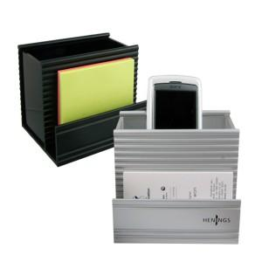 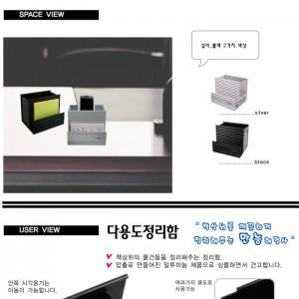

【상세/제작정보】 | 기본수량이하 인쇄비추가(20.000원)

【인쇄/포장옵션】 | 실크 / 포장지포장

【공급단가】 | 수량 | 200~ | 1,000~ | 2,000~ | 4,000~
*VAT별도 | 단가 | 5,400원 | 5,200원 | 5,000원 | 4,800원

【상품 URL】 | https://www.synergygift.co.kr:443/src/goods_detail.php?gdno=2203

